Sheet1
神奈川県中体連バレー専門部 |  |  |  |  |  |  |  |  |  |  | ●注文の流れ ①申込書に必要事項の記入 ②申込書のファイル名を学校名＋男女に変更 ③申込書のファイルを添付し、下記アドレスに送信 ④合計金額を振込口座に入金
ALL JAPAN Tシャツ 申込書

学校名 （お届け先名） | ○○市立△△△ |  |  |  | 中学校 |  | 必要事項は必ず入力をお願いします。

申し込み 責任者名 | 水野 太郎 |  |  |  | 様
 |  |  |  |  |  |  |  |  |  |  | 送信先アドレス | kcv.admin@kcv.sakura.ne.jp
連絡先 電話番号 | 090-1234-5678
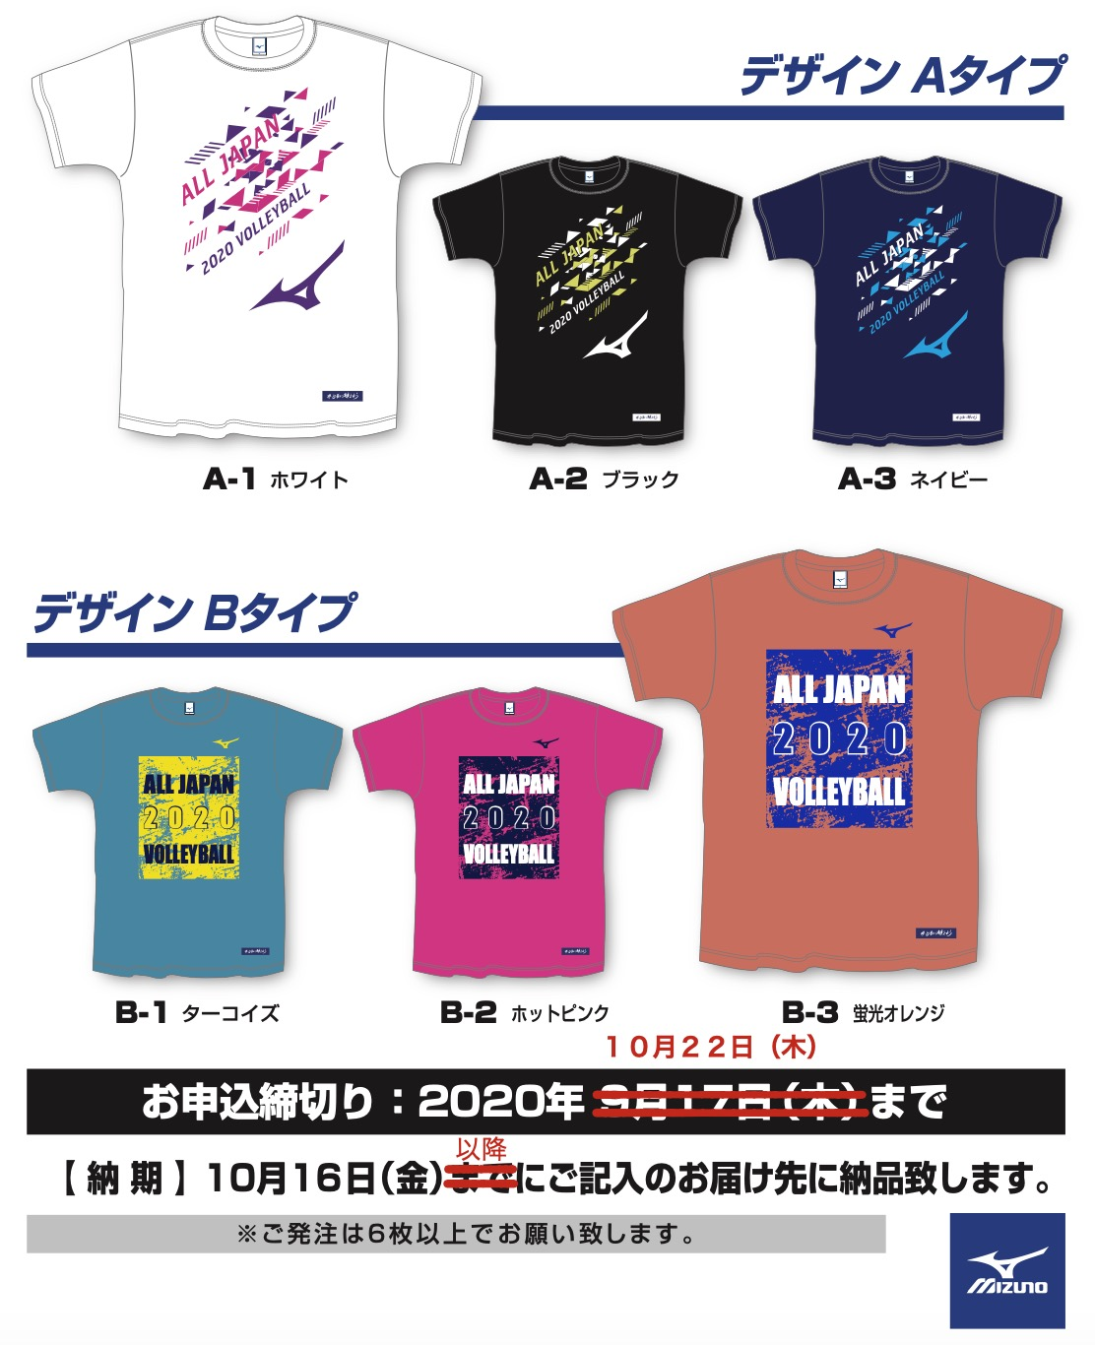
お届け先住所 | 〒 | 000-0000 | 神奈川県 | ○○市△△区☓☓０−０−０

商品名 | 柄番号 | 色 | S | M | L | XL | ２XL | ３XL | 枚数小計
半袖Tシャツ ￥３,０８０ （税込み） ポリエステル 100％ | A-1 | ホワイト |  |  |  |  |  |  | 0 | 枚
 | A-2 | ブラック |  |  |  |  |  |  | 0 | 枚
 | A-3 | ネイビー |  |  |  |  |  |  | 0 | 枚
 | B-1 | ターコイズ |  |  |  |  |  |  | 0 | 枚
 | B-2 | ホットピンク |  |  |  |  |  |  | 0 | 枚
 | B-3 | 蛍光オレンジ |  |  |  |  |  |  | 0 | 枚
合計枚数 |  |  | 0 | 0 | 0 | 0 | 0 | 0 | 0 | 枚

( ¥3,080 ) | × ( | 0 | )枚 | = | 合計金額 |  | ¥0 |  |  | 円

※合計金額を確認の上、１０月２２日（木）までに振り込みをお願いします。
振込の際は依頼人に学校名と顧問氏名を入力して下さい。

振込口座
横浜銀行 大倉山支店 （普）６０８１５２０
アシノ タツヤ

